상품제안서
베이직 포켓 에코백 | 상품코드: S26790

 |  |  |  |  |  |  | 02-713-8555 | www.synergygift.co.kr
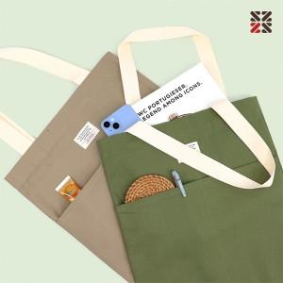

【상세/제작정보】 | <p><span style="font-size: 18.6667px;">※ 200개 미만 DTF전사 진행시 별도 문의 바랍니다.</span></p>

【인쇄/포장옵션】 | 실크 / OPP(비닐)

【공급단가】 | 수량 | 50~ | 200~ | 1,000~ | 3,000~ | 10,000~
*VAT별도 | 단가 | 4,290원 | 4,160원 | 3,870원 | 3,770원 | 3,670원

【상품 URL】 | https://www.synergygift.co.kr:443/src/goods_detail.php?gdno=26790

